关系图
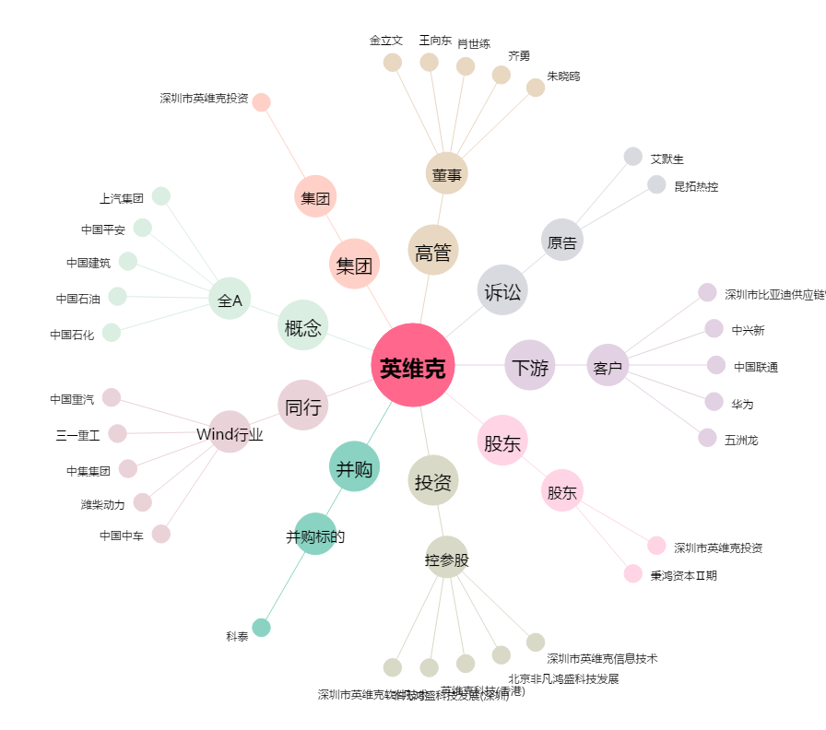
英维克[002837.SZ] - 关系概览图

